Hoja1
2024-05-07

BUENOS AIRES luquearti@gmail.com
BUENOS AIRES luquearti@gmail.com
____________________________________________________________________________________
"PLANCHUELA ”
“REFORZADA”
“ZINCADA"
COD. | MEDIDA | ENVASE POR | PRECIO C/U
P-062 | 50mm. | 100 | 83.18
P-063 | 76mm. | 50 | 108.24
P-064 | 102mm. | 50 | 129.62
P-065 | 130mm. | 50 | 207.39
P-066 | 156mm. | 50 | 259.24
P-067 | 180mm. | 50 | 324.05
P-068 | 200mm. | 50 | 360.78
P-069 | 244mm. | 50 | 399.67
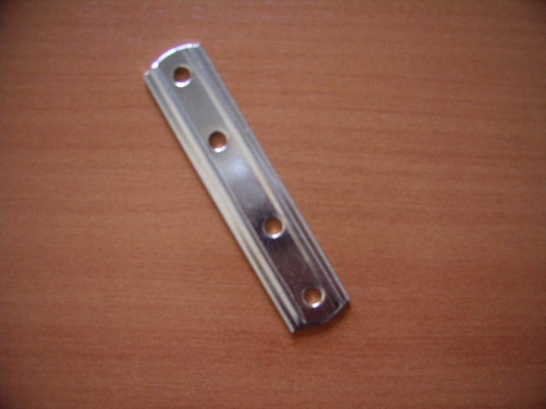

 | N

